Antwoordenformulier
Antwoordenformulier wijzigen indicatorset
Toelichting bij invullen: In dit tabblad geeft u per indicator antwoord op de vraag. De nummers van de vragen vindt u in de kolommen. In de rijen staan de indicatoren die opgenomen zijn op de transparantiekalender van het Zorginstituut. Zie ook het werkblad "Toelichting bij het invullen" Voor vragen kunt u contact opnemen via het contactformulier op de website (https://www.zorginzicht.nl/Paginas/Contact.aspx). |  |  |  |  |  | 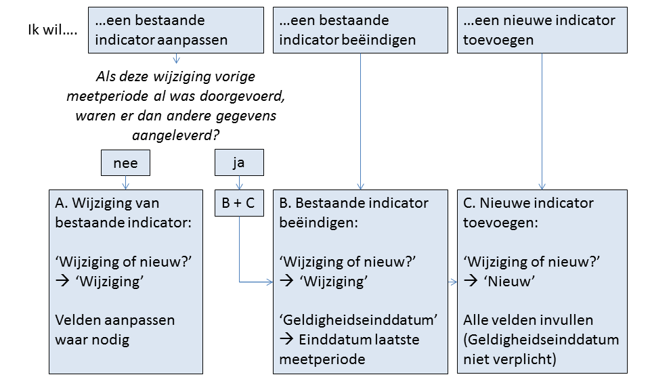

Naam meetinstrument: |  |  | Geestelijke Gezondheidszorg en Verslavingszorg (GGZ)

IndicatorID | Wijziging of nieuw? | 1. Nr. | 2a. Indicatorthema | 2b. Indicatornaam | 3. Doel(en) |  |  |  | 4. Type Indicator | 5. Eerst geplande datum van aanlevering | 6a. Meetperiode begindatum | 6b. Meetperiode einddatum | 7. Aanleverfrequentie |  | 8. Datatype | 9. Rapportage niveau | 10. Type zorgaanbieder / Subtype zorgaanbieder | 11. Omschrijving | 12. Leeswijzer | 13. Clientinformatie
 |  |  |  |  | Keuze-informatie | Zorginkoopinformatie | Toezichtinformatie | Interne verbeteringsinformatie |  |  |  |  |  | Geldigheidseinddatum |  |  |  |  |  |  | Parent indicator (niet wijzigbaar)
INID000999 | wijziging | 1.2.a | Effectiviteit - Cliëntperspectief/ oordeel van de cliënt over verandering van ernst van de problematiek | Cliëntperspectief/oordeel van de cliënt over verandering van ernst van de problematiek | X | X |  | X | Uitkomst | 01-07-2016 | 01-01-2015 | 31-12-2015 | Jaarlijks |  | Getal | Concernniveau / zorggroepniveau / organisatieniveau | GGZ INSTELLINGEN (PUK / PAAZ) | Alleen afname via Cqi klinisch
INID001000 | wijziging | 1.2.b | Effectiviteit - Systematische meting (respons) | Het percentage DBC's waarbij effectiviteit van zorg op systematische wijzeis gemeten, per zorgdomein (=respons per zorgdomein). | X | X |  | X | Uitkomst | 01-07-2016 | 01-01-2015 | 31-12-2015 | Jaarlijks |  | Subindicator | Concernniveau / zorggroepniveau / organisatieniveau | GGZ INSTELLINGEN (PUK / PAAZ) | Wijziging/nieuw: toevoegen N waarover respons is berekend=totaal aantal aangeleverde afgesloten DBC in noemer van responsberekening.
INID001022 |  | 1.2.b.1 | Effectiviteit - Systematische meting (respons) | Het percentage DBC's waarbij effectiviteit van zorg op systematische wijze is gemeten - repsons Volwassenen cure | X | X |  | X | Uitkomst | 01-07-2016 | 01-01-2015 | 31-12-2015 | Jaarlijks |  | Percentage | Concernniveau / zorggroepniveau / organisatieniveau | GGZ INSTELLINGEN (PUK / PAAZ) |  |  |  | INID001000
INID001023 |  | 1.2.b.2 | Effectiviteit - Systematische meting (respons) | Het percentage DBC's waarbij effectiviteit van zorg op systematische wijze is gemeten - respons Volwassenen EPA | X | X |  | X | Uitkomst | 01-07-2016 | 01-01-2015 | 31-12-2015 | Jaarlijks |  | Percentage | Concernniveau / zorggroepniveau / organisatieniveau | GGZ INSTELLINGEN (PUK / PAAZ) |  |  |  | INID001000
INID001024 | verwijderd, geen ZvW meer | 1.2.b.3 | Effectiviteit - Systematische meting (respons) | Het percentage DBC's waarbij effectiviteit van zorg op systematische wijze is gemeten - respons Kinderen & Jeugd | X | X |  | X | Uitkomst | 01-07-2016 | 01-01-2015 | 31-12-2015 | Jaarlijks | 31-12-2015 | Percentage | Concernniveau / zorggroepniveau / organisatieniveau | GGZ INSTELLINGEN (PUK / PAAZ) |  |  |  | INID001000
INID001025 |  | 1.2.b.4 | Effectiviteit - Systematische meting (respons) | Het percentage DBC's waarbij effectiviteit van zorg op systematische wijze is gemeten - repsons Verslaving cure | X | X |  | X | Uitkomst | 01-07-2016 | 01-01-2015 | 31-12-2015 | Jaarlijks |  | Percentage | Concernniveau / zorggroepniveau / organisatieniveau | GGZ INSTELLINGEN (PUK / PAAZ) |  |  |  | INID001000
INID001026 |  | 1.2.b.5 | Effectiviteit - Systematische meting (respons) | Het percentage DBC's waarbij effectiviteit van zorg op systematische wijze is gemeten - respons Verslaving chronisch | X | X |  | X | Uitkomst | 01-07-2016 | 01-01-2015 | 31-12-2015 | Jaarlijks |  | Percentage | Concernniveau / zorggroepniveau / organisatieniveau | GGZ INSTELLINGEN (PUK / PAAZ) |  |  |  | INID001000
INID001027 |  | 1.2.b.6 | Effectiviteit - Systematische meting (respons) | Het percentage DBC's waarbij effectiviteit van zorg op systematische wijze is gemeten - respons Gerontopsychiatrie | X | X |  | X | Uitkomst | 01-07-2016 | 01-01-2015 | 31-12-2015 | Jaarlijks |  | Percentage | Concernniveau / zorggroepniveau / organisatieniveau | GGZ INSTELLINGEN (PUK / PAAZ) |  |  |  | INID001000
INID001028 |  | 1.2.b.7 | Effectiviteit - Systematische meting (respons) | Het percentage DBC's waarbij effectiviteit van zorg op systematische wijze is gemeten - respons Psychogeriatrie | X | X |  | X | Uitkomst | 01-07-2016 | 01-01-2015 | 31-12-2015 | Jaarlijks |  | Percentage | Concernniveau / zorggroepniveau / organisatieniveau | GGZ INSTELLINGEN (PUK / PAAZ) |  |  |  | INID001000
INID001029 |  | 1.2.b.8 | Effectiviteit - Systematische meting (respons) | Het percentage DBC's waarbij effectiviteit van zorg op systematische wijze is gemeten - respons Forensische Psychiatrie - DBC gefinancierd | X | X |  | X | Uitkomst | 01-07-2016 | 01-01-2015 | 31-12-2015 | Jaarlijks |  | Percentage | Concernniveau / zorggroepniveau / organisatieniveau | GGZ INSTELLINGEN (PUK / PAAZ) |  |  |  | INID001000
INID001001 | Wijziging | 1.2.d | Effectiviteit - Verandering ernst problematiek (delta-t score) | De mate van verandering in de ernst van de problematiek bij systematisch gemeten DBC's. Gemeten per zorgdomein | X | X |  | X | Uitkomst | 01-07-2016 | 01-01-2015 | 31-12-2015 | Jaarlijks |  | Subindicator | Concernniveau / zorggroepniveau / organisatieniveau | GGZ INSTELLINGEN (PUK / PAAZ) | Alle effectiviteitsindicatoren gaan niet over cliënten maar over DBC's!
INID001030 |  | 1.2.d.1 | Effectiviteit - Verandering ernst problematiek (delta-t score) | De mate van verandering in de ernst van de problematiek bij systematisch gemeten cliënten. Volwassenen cure | X | X |  | X | Uitkomst | 01-07-2016 | 01-01-2015 | 31-12-2015 | Jaarlijks |  | Getal | Concernniveau / zorggroepniveau / organisatieniveau | GGZ INSTELLINGEN (PUK / PAAZ) | Delta-T score | De gemiddelde Delta T-score (het verschil tussen t-beginscore en t-eindscore) geldt als indicatie voor het behandeleffect. De getoonde resultaten dienen vooralsnog met grote terughoudendheid geïnterpreteerd te worden, aangezien de behandeleffectrapportage op een beperkte gegevensset gebaseerd is en de achterliggende methodiek nog in ontwikkeling is. Zo is het bijvoorbeeld mogelijk dat verschillen tussen gemiddelden toegeschreven moeten worden aan diverse meetmomenten of aan gebruik van verschillende meetinstrumenten, waarvan de equivalentie voor het detecteren van verandering (responsiviteit) nog niet voldoende is aangetoond. Over de methodiek van de berekening van de delta T is achtergrondinformatie beschikbaar op de website van de Stichting Benchmark GGZ. |  | INID001001
INID001031 | verwijderd, geen ZvW meer | 1.2.d.2 | Effectiviteit - Verandering ernst problematiek (delta-t score) | De mate van verandering in de ernst van de problematiek bij systematisch gemeten cliënten. Kinderen & Jeugd | X | X |  | X | Uitkomst | 01-07-2016 | 01-01-2015 | 31-12-2015 | Jaarlijks | 31-12-2015 | Getal | Concernniveau / zorggroepniveau / organisatieniveau | GGZ INSTELLINGEN (PUK / PAAZ) | Delta-T score | De gemiddelde Delta T-score (het verschil tussen t-beginscore en t-eindscore) geldt als indicatie voor het behandeleffect. De getoonde resultaten dienen vooralsnog met grote terughoudendheid geïnterpreteerd te worden, aangezien de behandeleffectrapportage op een beperkte gegevensset gebaseerd is en de achterliggende methodiek nog in ontwikkeling is. Zo is het bijvoorbeeld mogelijk dat verschillen tussen gemiddelden toegeschreven moeten worden aan diverse meetmomenten of aan gebruik van verschillende meetinstrumenten, waarvan de equivalentie voor het detecteren van verandering (responsiviteit) nog niet voldoende is aangetoond. Over de methodiek van de berekening van de delta T is achtergrondinformatie beschikbaar op de website van de Stichting Benchmark GGZ. |  | INID001001
INID001035 |  | 1.2.d.3 | Effectiviteit - Verandering ernst problematiek (delta-t score) | De mate van verandering in de ernst van de problematiek bij systematisch gemeten cliënten. Volwassenen EPA | X | X |  | X | Uitkomst | 01-07-2016 | 01-01-2015 | 31-12-2015 | Jaarlijks |  | Getal | Concernniveau / zorggroepniveau / organisatieniveau | GGZ INSTELLINGEN (PUK / PAAZ) | Delta-T score | De gemiddelde Delta T-score (het verschil tussen t-beginscore en t-eindscore) geldt als indicatie voor het behandeleffect. De getoonde resultaten dienen vooralsnog met grote terughoudendheid geïnterpreteerd te worden, aangezien de behandeleffectrapportage op een beperkte gegevensset gebaseerd is en de achterliggende methodiek nog in ontwikkeling is. Zo is het bijvoorbeeld mogelijk dat verschillen tussen gemiddelden toegeschreven moeten worden aan diverse meetmomenten of aan gebruik van verschillende meetinstrumenten, waarvan de equivalentie voor het detecteren van verandering (responsiviteit) nog niet voldoende is aangetoond. Over de methodiek van de berekening van de delta T is achtergrondinformatie beschikbaar op de website van de Stichting Benchmark GGZ. |  | INID001001
INID001036 |  | 1.2.d.4 | Effectiviteit - Verandering ernst problematiek (delta-t score) | De mate van verandering in de ernst van de problematiek bij systematisch gemeten cliënten. Verslaving cure | X | X |  | X | Uitkomst | 01-07-2016 | 01-01-2015 | 31-12-2015 | Jaarlijks |  | Getal | Concernniveau / zorggroepniveau / organisatieniveau | GGZ INSTELLINGEN (PUK / PAAZ) | Delta-T score | De gemiddelde Delta T-score (het verschil tussen t-beginscore en t-eindscore) geldt als indicatie voor het behandeleffect. De getoonde resultaten dienen vooralsnog met grote terughoudendheid geïnterpreteerd te worden, aangezien de behandeleffectrapportage op een beperkte gegevensset gebaseerd is en de achterliggende methodiek nog in ontwikkeling is. Zo is het bijvoorbeeld mogelijk dat verschillen tussen gemiddelden toegeschreven moeten worden aan diverse meetmomenten of aan gebruik van verschillende meetinstrumenten, waarvan de equivalentie voor het detecteren van verandering (responsiviteit) nog niet voldoende is aangetoond. Over de methodiek van de berekening van de delta T is achtergrondinformatie beschikbaar op de website van de Stichting Benchmark GGZ. |  | INID001001
...

Toelichting bij het invullen
